mô tả ui enduser
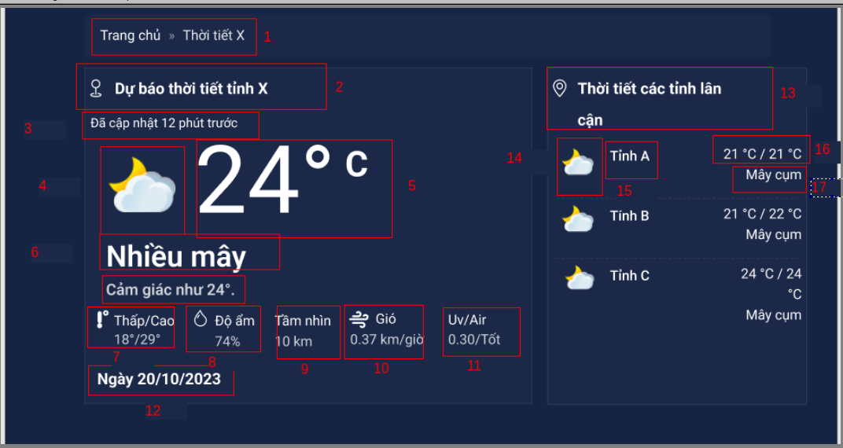

id | name | type | description
1 | điều hướng | breadcrumb | Điều hướng trang chủ tới trang xem thời tiết
2 | tiêu đề | label | Hiển thị tiêu đề nhắc đến tỉnh được xem
3 | cập nhật gần nhất | label | Hiển thị lần cập nhật gần nhất
4 | icon tình trạng | icon | Hình ảnh tình trạng thời tiết
5 | Nhiệt độ | label | Hiển thị nhiệt độ tại địa điểm
6 | Tình trạng,cảm giác | label | Tình trạng thời tiết, cảm giác nhiệt độ
7 | Biên độ nhiệt | label | Nhiệt độ thấp nhất và cao nhất đo được
8 | Độ ẩm | label | Hiển thị độ ẩm cụ thể
9 | Tầm nhìn | label | Hiển thị tầm nhìn theo km
10 | Tốc độ gió | label | Hiển thị tốc độ gió km/h
11 | UV và chất lượng không khí | label | Hiển thị độ UV và chất lượng không khí
12 | Ngày | label | Hiển thị ngày xem thời tiết
13 | Tiêu đề | label | Hiển thị tiêu đề các tỉnh lân cận tỉnh được xem
14 | icon tình trạng | icon | Hình ảnh tình trạng thời tiết
15 | Tên tỉnh | label | Hiển thị tên tỉnh thành
16 | Nhiệt độ | label | Hiển thị nhiệt độ của tỉnh thành đó
17 | Tình trạng | label | Hiển thị tình trạng của địa điểm

